PISCINAS
PRODUCTO |  | DESCRIPCIÓN | RENDIMIENTO | VALORES A CALCULAR |  | PRESENTACIONES | CANTIDADES REQUERIDAS

 | Seleccione de la lista desplegable la membrana a utilizar |  |  | Digite el área a calcular
Membrana Impermeabilizante | EUCO MEMBRANA PISCINAS PVC ANTIDESLIZANTE | Membrana de PVC reforzada con poliéster para impermeabilización de piscinas en color azul y estampada (azul y blanca) | 15,5 m2 incluyendo traslapos de 10 cm | 300 | m2 | Rollo por 16,5 m2 | 20
Tela de Refuerzo | GEOTEXTIL | Textil del polipropileno no tejido para protección y aislamiento | 48,5 m2 incluyendo traslapos |  |  | Rollo * 50 m2 | 6

PRODUCTO |  | DESCRIPCIÓN | RENDIMIENTO | VALORES A CALCULAR |  | PRESENTACIONES | CANTIDADES REQUERIDAS

 |  |  |  | Digite el perímetro a calcular |  | Seleccione de la lista desplegable la presentación de sello a requerir
Accesorios de anclaje | EUCO PERFIL PVC | Perfil para anclaje de membrana en PVC | 1 metro lineal | 100 | m | Lineal por 3 metros | 34
 | ILLBRUCK SP 523 | Sello Elastomerico Hibrido | En sellos de 6mm * 6 mm 7,5 metros lineales por cada 300 cc. |  |  | Cartucho* 310 ml. | 7

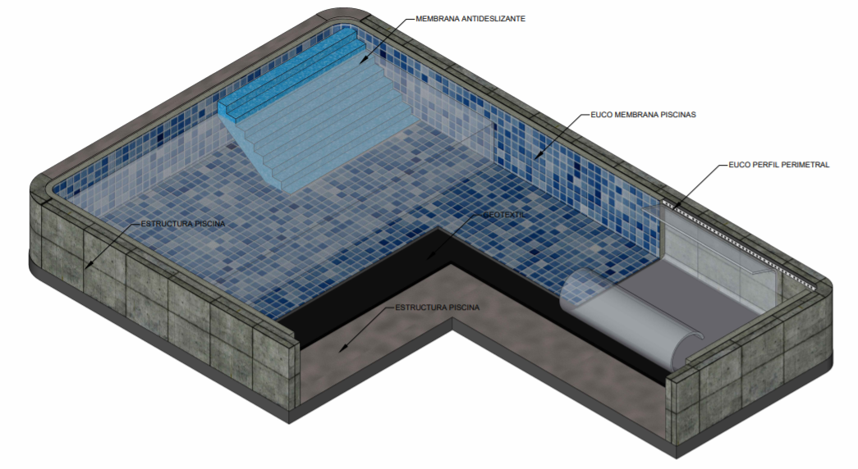
 |  |  |  | DETALLE CONSTRUCTIVO

 |  |  |  | En el siguiente link, encontrará más detalles constructivos para el tratamiento de traslapos, instalación de accesorios y perforaciones.

 |  |  |  | http://www.toxement.com.co/media/3815/piscinas-pvc.pdf

IMPORTANTE
* Los rendimientos aquí consignados son consumos teoricos y promediados, sin embargo estos pueden presentar variaciones de acuerdo a la porosidad de la superficie y/o otras condiciones de la aplicación
HOJAS TÉCNICAS
http://www.toxement.com.co/media/3155/euco-membrana-piscina-antideslizante.pdf
http://www.toxement.com.co/media/2869/illbruck-sp523.pdf
ASESORIA TÉCNICA
Para mayor información sobre nuestros lproductos o una cotización de los mismos, puede comunicarse con su asesor de confianza, o a nuestra linea de atención al cliente (1) 8698787 o escribirnos al correo atencioncliente@toxement.com.co
VERSIÓN MARZO 2020

CUBIERTAS NO EXPUESTAS
PRODUCTO |  | DESCRIPCIÓN | RENDIMIENTO | VALORES A CALCULAR |  | PRESENTACIONES | CANTIDADES REQUERIDAS

 |  |  |  | Digite el área a calcular
Membrana Impermeabilizante | EUCO MEMBRANA CUBIERTAS PVC FV | Membrana de PVC reforzada con fibra de vidrio para impermeabilización de cubiertas no expuestas | 40 m2 incluyendo traslapos de 10 cm | 200 | m2 | Rollo por 41 m2 | 5
Tela de Refuerzo | GEOTEXTIL | Textil del polipropileno no tejido para protección y aislamiento | 48,5 m2 incluyendo traslapos |  |  | Rollo * 50 m2 | 4

PRODUCTO |  | DESCRIPCIÓN | RENDIMIENTO | VALORES A CALCULAR |  | PRESENTACIONES | CANTIDADES REQUERIDAS

 |  |  |  | Digite el perimetro a calcular |  | Seleccione de la lista despegable a peesentación de sello a requerir
Accesorios de anclaje | EUCO PERFIL PVC | Perfil para anclaje de membrana en PVC | 1 metro lineal | 100 | m | Lineal por 3 metros | 34
 | ILLBRUCK SP 523 | Sello Elastomerico Hibrido | En sellos de 6mm * 6 mm 7,5 metros lineales por cada 300 cc. |  |  | Salchicha * 600 cc | 7
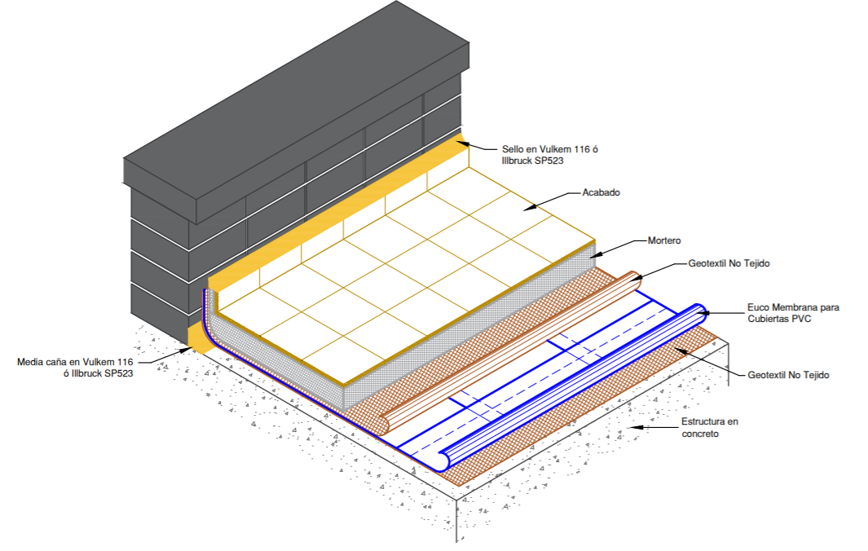

 |  |  |  | DETALLE CONSTRUCTIVO

 |  |  |  | En el siguiente link, encontrará más detalles constructivos para el tratamiento de columnas, esquinas y desagues.

 |  |  |  | http://www.toxement.com.co/media/3453/impermeabilizacio-n-de-placas-y-cubiertas-_-euco-membrana-para-cubiertas-pvc-con-acabado.pdf

IMPORTANTE
* Los rendimientos aquí consignados son consumos teoricos y promediados, sin embargo estos pueden presentar variaciones de acuerdo a la porosidad de la superficie y/o otras condiciones de la aplicación
HOJAS TÉCNICAS
http://www.toxement.com.co/media/3152/euco-membrana-cubiertas-pvc-fv.pdf
http://www.toxement.com.co/media/2869/illbruck-sp523.pdf
ASESORIA TÉCNICA
Para mayor información sobre nuestros productos o una cotización de los mismos, puede comunicarse con su asesor de confianza, o a nuestra linea de atención al cliente (1) 8698787 o escribirnos al correo atencioncliente@toxement.com.co
VERSIÓN MARZO 2020

CUBIERTAS EXPUESTAS
PRODUCTO |  | DESCRIPCIÓN | RENDIMIENTO | VALORES A CALCULAR |  | PRESENTACIONES | CANTIDADES REQUERIDAS

 |  |  |  | Digite el área a calcular
Membrana Impermeabilizante | EUCO MEMBRANA EXPUESTA PVC | Membrana de PVC reforzada con poliéster para impermeabilización de áreas epuestas a la intemperie | 40 m2 incluyendo traslapos de 10 cm | 200 | m2 | Rollo por 41 m2 | 5
Tela de Refuerzo | GEOTEXTIL | Textil del polipropileno no tejido para protección y aislamiento | 48,5 m2 incluyendo traslapos |  |  | Rollo * 50 m2 | 4

PRODUCTO |  | DESCRIPCIÓN | RENDIMIENTO | VALORES A CALCULAR |  | PRESENTACIONES | CANTIDADES REQUERIDAS

 |  |  |  | Digite el perimetro a calcular |  | Seleccione de la lista desplegable la presentación de sello a requerir
Accesorios de anclaje | EUCO PERFIL PVC | Perfil para anclaje de membrana en PVC | 1 metro lineal | 100 | m | Lineal por 3 metros | 34
 | VULKEM 116 | Sellante elastomérico impermeable de poliuretano de alto desempeño y secado normal | En sellos de 6mm * 6 mm 7,5 metros lineales por cada 300 cc. |  |  | Cartucho* 300 ml. | 14

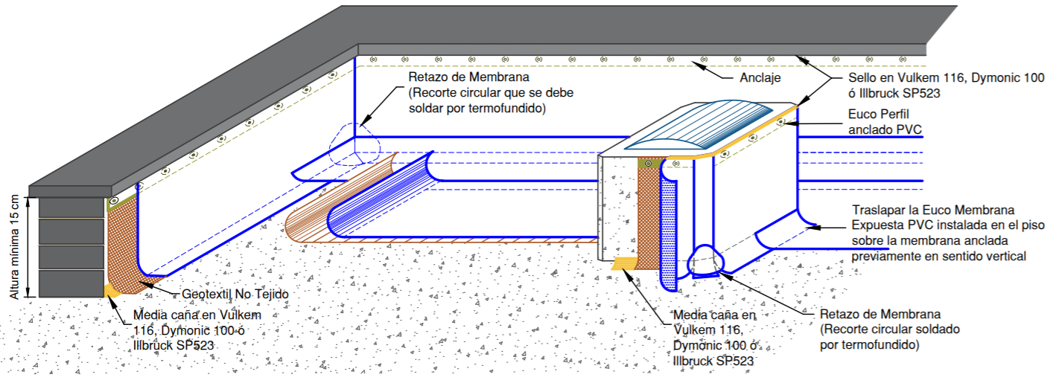
 |  |  |  | DETALLE CONSTRUCTIVO

 |  |  |  | En el siguiente link, encontrará más detalles constructivos para el tratamiento de columnas, esquinas y desagues.

 |  |  |  | http://www.toxement.com.co/media/3457/impermeabilizacio-n-de-placas-y-cubiertas-_-euco-membrana-expuesta-pvc.pdf

IMPORTANTE
* Los rendimientos aquí consignados son consumos teoricos y promediados, sin embargo estos pueden presentar variaciones de acuerdo a la porosidad de la superficie y/o otras condiciones de la aplicación
HOJAS TÉCNICAS
http://www.toxement.com.co/media/3151/euco-membrana-expuesta-pvc.pdf
http://www.toxement.com.co/media/3618/vulkem-116.pdf
ASESORIA TÉCNICA
Para mayor información sobre nuestros productos o una cotización de los mismos, puede comunicarse con su asesor de confianza, o a nuestra linea de atención al cliente (1) 8698787 o escribirnos al correo atencioncliente@toxement.com.co
VERSIÓN MARZO 2020

TANQUES
PRODUCTO |  | DESCRIPCIÓN | RENDIMIENTO | VALORES A CALCULAR |  | PRESENTACIONES | CANTIDADES REQUERIDAS

 | Seleccione de la lista desplegable la membrana a utilizar |  |  | Digite el área a calcular
Membrana Impermeabilizante | EUCOFLEX HR REFORZADO 500 | Membrana de PVC reforzada con poliéster con alta resistencia química | 47 m2/rollo Incluyendo traslapos de 10 cm | 1500 | m2 | Rollo por 48 m2 | 32
Tela de Refuerzo | GEOTEXTIL | Textil del polipropileno no tejido para protección y aislamiento | 48,5 m2 incluyendo traslapos |  |  | Rollo * 50 m2 | 31

PRODUCTO |  | DESCRIPCIÓN | RENDIMIENTO | VALORES A CALCULAR |  | PRESENTACIONES | CANTIDADES REQUERIDAS

 |  |  |  | Digite el perímetro a calcular |  | Seleccione de la lista desplegable la presentación de sello a requerir
Accesorios de anclaje | EUCO PERFIL PVC | Perfil para anclaje de membrana en PVC | Lineal métrico. | 150 | m | Unidad por 3 metros | 50
 | VULKEM 116 | Sellante elastomérico impermeable de poliuretano de alto desempeño y secado normal | 2,5 metros lineales por cada 100 ml en cordón de 6 mm * 6 mm. |  |  | Cartucho* 300 ml. | 20

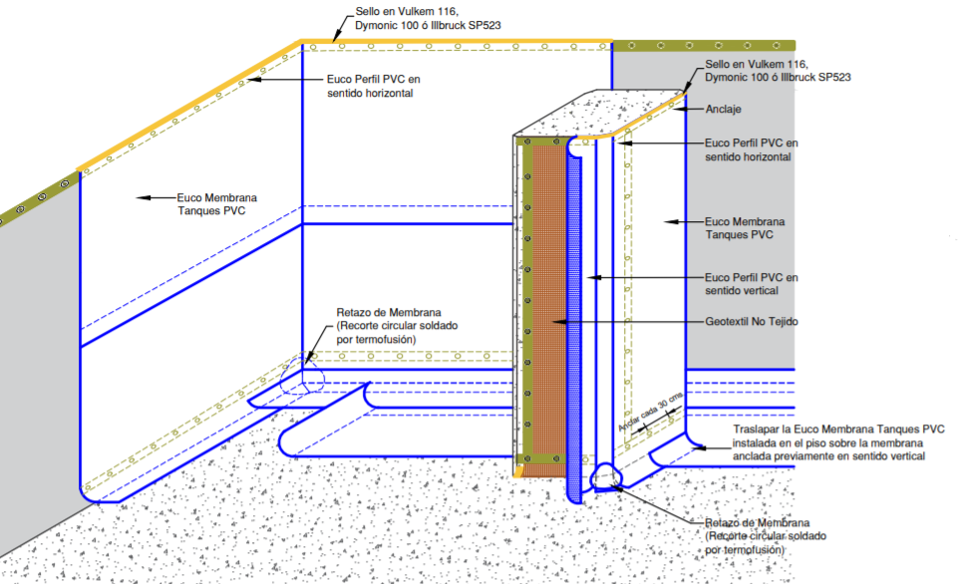
 |  |  |  | DETALLE CONSTRUCTIVO

 |  |  |  | En el siguiente link, encontrará más detalles constructivos para el tratamiento de columnas, esquinas, tuberías y zócalos

 |  |  |  | http://www.toxement.com.co/media/3455/impermeabilizacio-n-de-placas-y-cubiertas-_-euco-membrana-para-tanques-pvc.pdf

IMPORTANTE
* Los rendimientos aquí consignados son consumos teóricos y promediados, sin embargo estos pueden presentar variaciones de acuerdo a la porosidad de la superficie y/o otras condiciones de la aplicación.
HOJAS TÉCNICAS
http://www.toxement.com.co/media/3208/eucoflex-hr-reforzado.pdf
http://www.toxement.com.co/media/3618/vulkem-116.pdf
ASESORIA TÉCNICA
Para mayor información sobre nuestros productos o una cotización de los mismos, puede comunicarse con su asesor de confianza, o a nuestra línea de atención al cliente (1) 8698787 o escribirnos al correo atencioncliente@toxement.com.co
VERSIÓN MARZO 2020

